상품제안서
아이리버 Air Light Fit 항균 충전식 멀티페어링 초경량 블루투스 무선마우스 | 상품코드: F32236

 |  | 02-412-0044 | www.easy1.co.kr
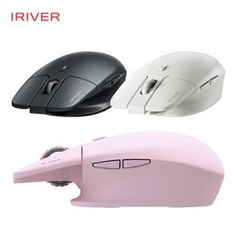

【상세/제작정보】

【인쇄/포장옵션】 | 레이저, 컬러필름인쇄 / 포장지포장

【공급단가】 | 수량
*VAT별도 | 단가

【상품 URL】 | https://dev.easy1.co.kr:443/src/goods_detail.php?gdno=32236

